Dados de apoio
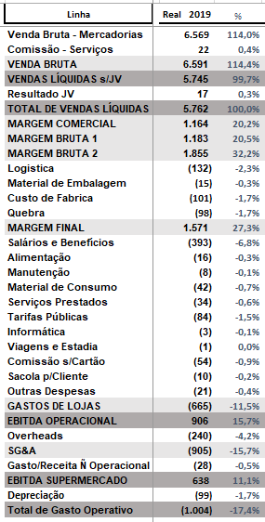
Capex | Dias sem venda | Valor CAPEX |  |  |  | Perecíves | Mercearia | Eletro | Hipel | Total
Capex Segurança | 2 | 50,000.00 |  |  |  |  |  |  |  |  | Profissional | Custo Folha/Mês | Qtd Ideal
Capex Balança/Freezer | 1 | 75,000.00 |  |  | Custo Unit | 20.00 | 30.00 | 500.00 | 45.00 |  | Operadores Serviço | 1,200.00 | 5
Capex Redes | 2 | 80,000.00 |  |  | MIX Disponível | 4,000 | 6,000 | 700 | 5,000 | 15,700 | Operador de Caixa | 1,000.00 | 10
Capex Site | 1 | 65,000.00 |  |  | % Impostos | 12.00% | 7% | 25.00% | 17.00%
Capex Self Checkout | 2 | 80,000.00 |  |  | % Quebras | 2% | 2% | 0% | 1%
Capex Melhoria Contínua | 0 | 45,000.00 |  |  | % Aging | 6% | 1% | 1% | 1%
 | Total CAPEX | 395,000.00
 |  |  |  |  | Total Estoque | 80,000.00 | 180,000.00 | 350,000.00 | 225,000.00 | 835,000.00 | Qtd Oper. Serviços | SLA Serviços
 |  |  |  |  |  |  |  |  |  |  | 0 | 6
Licença Software | Valor CAPEX |  |  | Vendas |  |  |  |  |  |  | 1 | 5
Sistema Operacional (por usuário) | 120.00 |  |  | % Venda | Rodada | Perecíves | Mercearia | Eletro | Hipel | Total | 2 | 4
PDVs + Selfcheckout (Por Equipamento) | 80.00 |  | 50% | 50% | Rodada 1 | 2,000 | 3,000 | 350 | 2,500 | 7,850 | 3 | 3
Site (Valor único) | 500.00 |  | 20% | 20% | Rodada 2 | 800 | 1,200 | 140 | 1,000 | 3,140 | 4 | 2
Sistemas de segurança (Valor único) | 500.00 |  | 30% | 30% | Rodada 3 | 1,200 | 1,800 | 210 | 1,500 | 4,710 | 5 | 1
Total | 1,200.00 |  |  | 100% | Total | 4,000 | 6,000 | 700 | 5,000 | 15,700

 |  |  |  | 10% | Rodada Atacado | 400 | 600 | 70 | 500 | 1,570
 |  |  |  |  |  |  |  |  |  |  | Gabarito prova conhecimento
Total Caixa R$ | 700,000.00 |  |  |  |  |  |  |  |  |  | 1 - C
 |  |  |  |  |  |  |  |  |  |  | 2 - C
Taxa Empréstimo (Mensal) | 12.00% |  |  |  |  |  |  |  |  |  | 3 - C
 |  |  |  |  |  |  |  |  |  |  | 4 - A
Manutenção Equipamentos | 400.00 |  |  |  |  |  |  |  |  |  | 5 - A
 |  |  |  |  |  |  |  |  |  |  | 6 - D
 |  |  |  |  |  |  |  |  |  |  | 7 - B
 |  |  |  |  |  |  |  |  |  |  | 8 - D
 |  |  |  |  |  |  |  |  |  |  | 9 - C
 |  |  |  |  |  |  |  |  |  |  | 10 - A

